2022_11_data
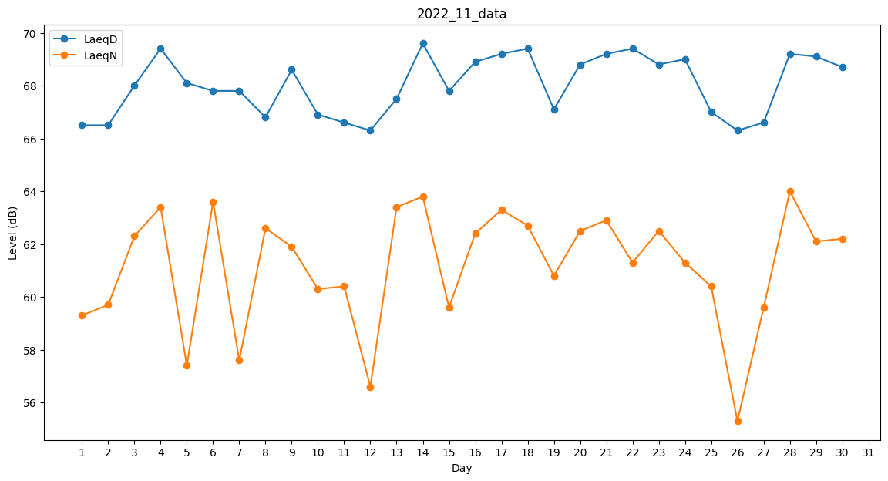
Day | LaeqD | LaeqN
1 | 66.5 | 59.3
2 | 66.5 | 59.7
3 | 68 | 62.3
4 | 69.4 | 63.4
5 | 68.1 | 57.4
6 | 67.8 | 63.6
7 | 67.8 | 57.6
8 | 66.8 | 62.6
9 | 68.6 | 61.9
10 | 66.9 | 60.3
11 | 66.6 | 60.4
12 | 66.3 | 56.6
13 | 67.5 | 63.4
14 | 69.6 | 63.8
15 | 67.8 | 59.6
16 | 68.9 | 62.4
17 | 69.2 | 63.3
18 | 69.4 | 62.7
19 | 67.1 | 60.8
20 | 68.8 | 62.5
21 | 69.2 | 62.9
22 | 69.4 | 61.3
23 | 68.8 | 62.5
24 | 69 | 61.3
25 | 67 | 60.4
26 | 66.3 | 55.3
27 | 66.6 | 59.6
28 | 69.2 | 64
29 | 69.1 | 62.1
30 | 68.7 | 62.2

